【御社名】参加者情報
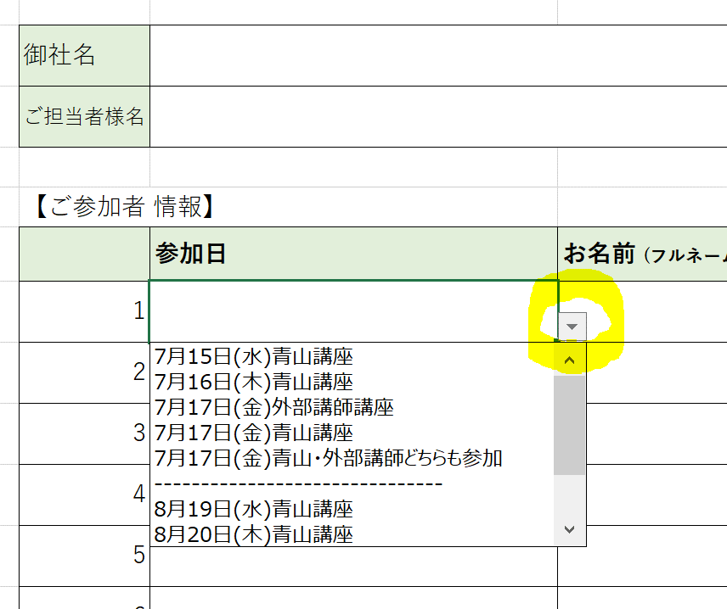
■GAホールビジネス勉強会
ご参加者 情報記入フォーム
参加講座は▼を押して
選択してください
御社名
ご担当者様役職
ご担当者様名
ご担当者様 メールアドレス

【ご参加者 情報】
 | 参加講座 | お名前 (フルネーム) | 役職 | 参加ID・PASS送付用 メールアドレス
1
2
3
4
5
6
7
8
9
10
11
12
13
14
15
16
17
18
19
20
※20名以上の場合は、行を追加して記載をお願いいたします。

 |  |  |  | お問合せ先：グローバルアミューズメント株式会社
 |  |  |  | TEL：03-6417-3680 ／ Mail：info@global-am.co.jp

